仕切り

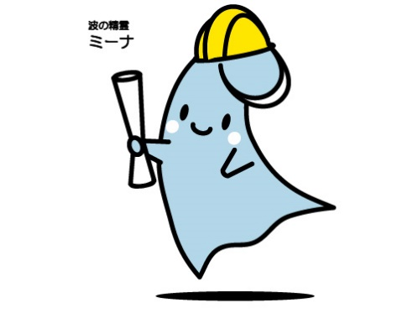
Ｒ 議会・労働・市民活動・その他

-178 -
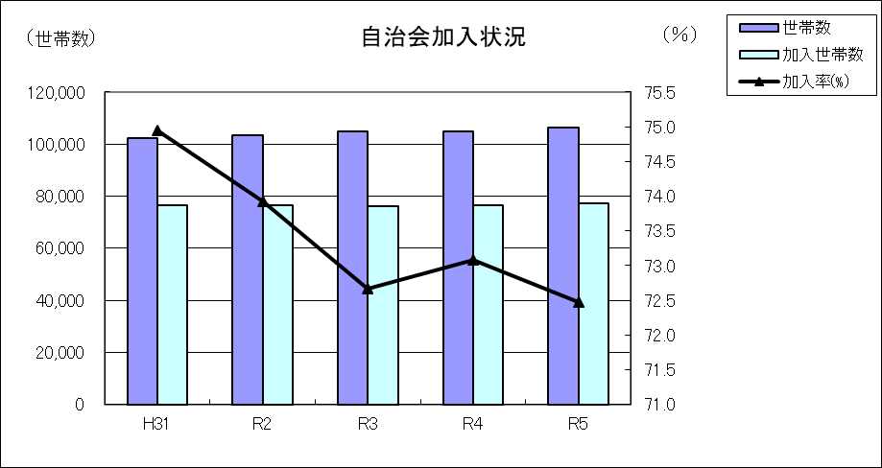
２０４ 地域集会施設等利用状況
区分 | 令和２年度 |  | 令和３年度 |  | 令和４年度
 | 総数 | 団体 | 総数 | 団体 | 総数 | 団体
柳島記念館 | 4,787 | 448 | 6,500 | 648 | 6,421 | 645
浜須賀会館 | 7,895 | 461 | 17,637 | 1,161 | 17,824 | 1,238
海岸地区コミュニティーセンター | 6,436 | 708 | 8,998 | 993 | 12,187 | 1,178
小和田地区コミュニティーセンター | 14,728 | 1,106 | 20,760 | 1,334 | 20,761 | 1,373
小出地区コミュニティーセンター | 11,939 | 1,219 | 19,554 | 1,930 | 26,889 | 2,198
コミュニティーセンター湘南 | 14,439 | 1,605 | 20,106 | 2,439 | 24,340 | 2,545
茅ヶ崎地区コミュニティーセンター | 13,099 | 1,704 | 20,511 | 2,601 | 28,427 | 3,057
南湖会館 | 6,408 | 646 | 10,137 | 965 | 13,253 | 1,193
鶴嶺東コミュニティセンター | 11,161 | 638 | 17,228 | 2,179 | 20,571 | 2,235
鶴嶺西コミュニティセンター | 8,636 | 94 | 24,013 | 881 | 44,159 | 1,477
高砂コミュニティセンター | 15,584 | 1,146 | 26,328 | 1,886 | 35,497 | 2,212
松浪コミュニティセンター | 21,371 | 1,400 | 39,273 | 2,468 | 41,532 | 2,506
資料：市民自治推進課、下水道河川総務課

２０５ 自治会の状況
 |  |  |  | （各年４月１日現在）
区分 | 世帯数 | 自治会数 | 加入世帯数 | 加入率(%) | １自治会当た り平均世帯数
令和３年 | 104,870 | 135 | 76,201 | 72.66 | 564.45
令和４年 | 104,898 | 135 | 76,661 | 73.08 | 567.86
令和５年 | 106,424 | 135 | 77,141 | 72.48 | 571.41
資料：市民自治推進課

